Communication Sheet
Ref. No. | ML-POSC-0205 |  |  | System Name |  | Category
 | Program weight scale Export File Price.txt ไม่ถูกต้อง |  |  | [ x ] AdaExpWScale |  | [ X ] Trouble
 |  |  |  | [ ] Store Front |  | [ ] Question
 |  |  |  | [ ] POS CENTER |  | [ ] Request
 |  |  |  | [ ] Premium |  | [ ] Notice
 |  |  |  | [ ] POS Back |  | [ ] Others
 |  |  |  | [ ] ServiceDoc
Issued by | [ X ] FSBT [ ] Mall | Written on | 2018-09-12 13:20:14
Person | Sirot | Need reply by |  |  |  | Priority [ A ]

File Price.TXT Field CMD ต้องขึ้นต้นด้วย U เสมอ ตาม Spec
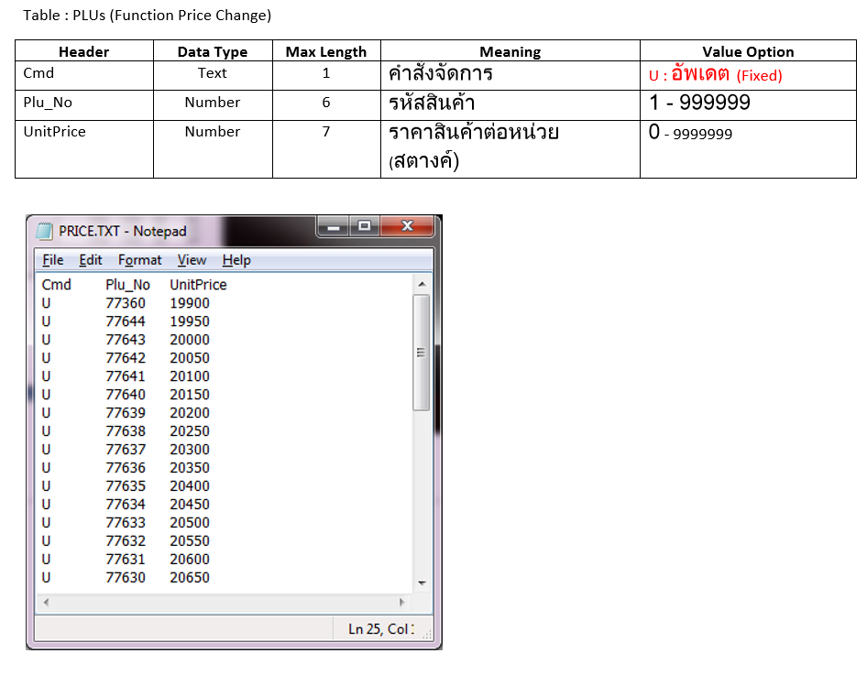
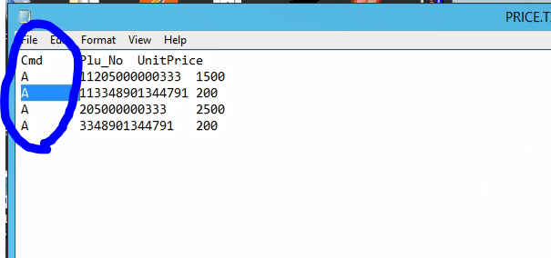

 |  |  |  |  | Signature

Replied by | [ ] FSBT [x ] ADA | Written on | 2018-09-10 |  |  | Category
Person | Choosak Onubon |  |  |  |  | [ x ] Answer
Explanation |  |  |  |  |  | [ ] Notice
แก้ไข แก้ไขให้ไม่ค้นหาลูกค้าที่อยู่ในกลุ่ม Z005

 |  |  |  |  | Signature

Unit Test
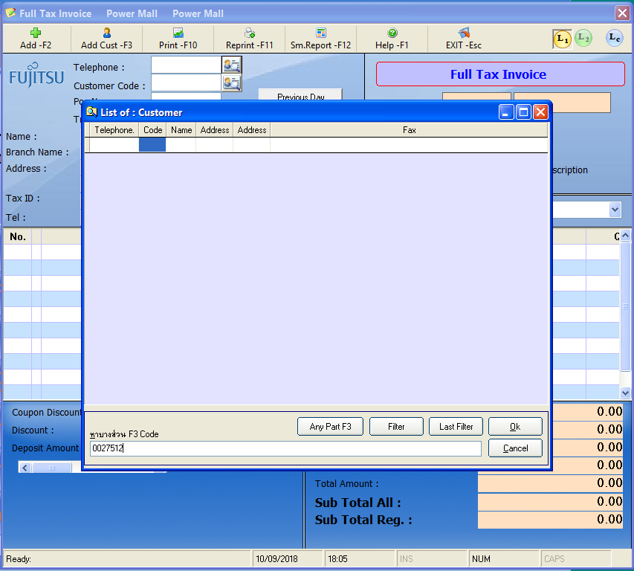
ข้อมูลของกลุ่มลูกค้า Z005

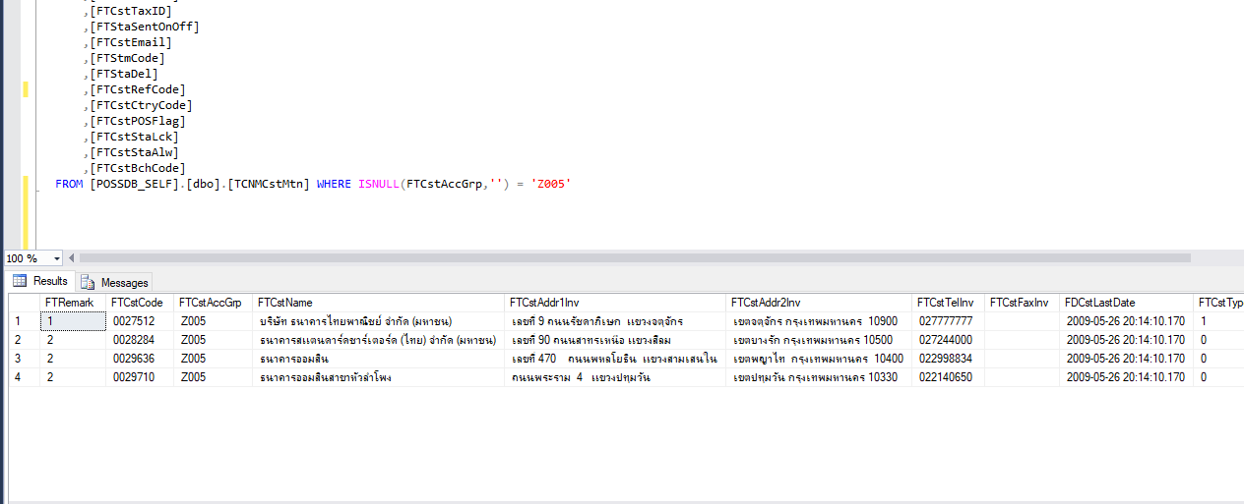

เมื่อเรียก ระบบ ค้นหาลูกค้าแบบ Office แล้วค้นหาลูกค้าในกลุ่ม Z005

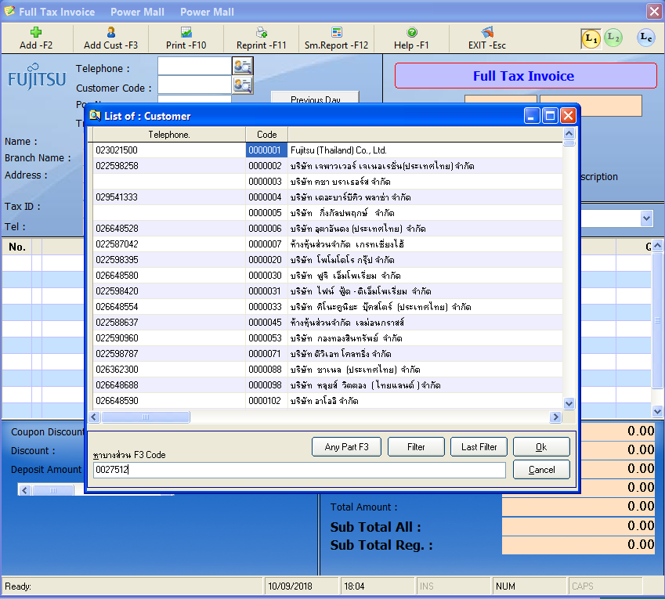

จะพบว่าระบบ ค้นหาไม่เจอ

Sheet1
แก้ไข

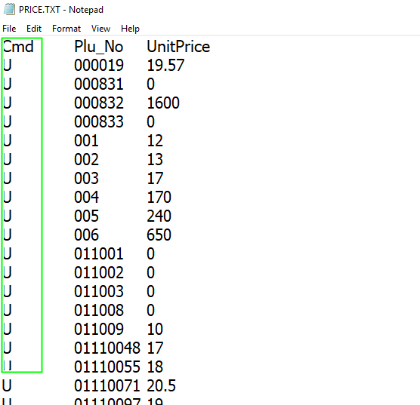

Phakin 12/09/2018

